FW
Nazwa | Osoba | Opis | Hipoteza | Wniosek | Data | Model Bazowy | Gotowe? | Cm | Cx | Cz | Mdot_Radiator | Zdjęcie 1 | Zdjęcie 2 | Zdjęcie 3 | Efektywność | Balans | Powierzchnia Czołowa | Siła docisku | CoP | CoP % Front
FWiter001 | Mikołaj Wojnowski | iter078 z dodaną lotką obok koła |  |  | 2025-10-22 | iter078 | Done | -0.154 | 1.261 | -3.514 | -0.108 |  | 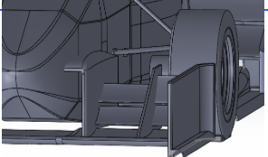 |  | -2.787 |  |  | 0 | -0.07 | -0.04
FWiter002 | Mikołaj Wojnowski | FWiter001 bez chłodnic |  |  | 2025-10-22 | FWiter001 | Done | -0.173 | 1.281 | -3.636 | - | https://drive.google.com/file/d/1nprH8967gYnoiLQdmdUTJAkbU-zIQlkt/view?usp=sharing |  |  | -2.837 |  |  | 0 | -0.07 | -0.05
FWiter003 | Mikołaj Wojnowski | FWiter001 z uproszczonymi kołami |  |  | 2025-10-23 | FWiter001 | Done | -0.151 | 1.263 | -3.516 | -0.107 |  |  |  | -2.784 |  |  | 0 | -0.07 | -0.04
FWiter004 | Mikołaj Wojnowski | FWiter003 bez chłodnic |  |  | 2025-10-23 | FWiter003 | In progress | -0.161 | 1.279 | -3.611 | - | https://drive.google.com/file/d/1nprH8967gYnoiLQdmdUTJAkbU-zIQlkt/view?usp=sharing | https://drive.google.com/file/d/1nprH8967gYnoiLQdmdUTJAkbU-zIQlkt/view?usp=sharing | https://drive.google.com/file/d/1nprH8967gYnoiLQdmdUTJAkbU-zIQlkt/view?usp=sharing | -2.824 |  |  | 0 | -0.07 | -0.04
FWiter005 | Mikołaj Wojnowski | FWiter003 z dzielnikiem |  |  | 2025-10-31 | FWiter003 | In progress | -0.271 | 1.240 | -3.515 | -0.104 | 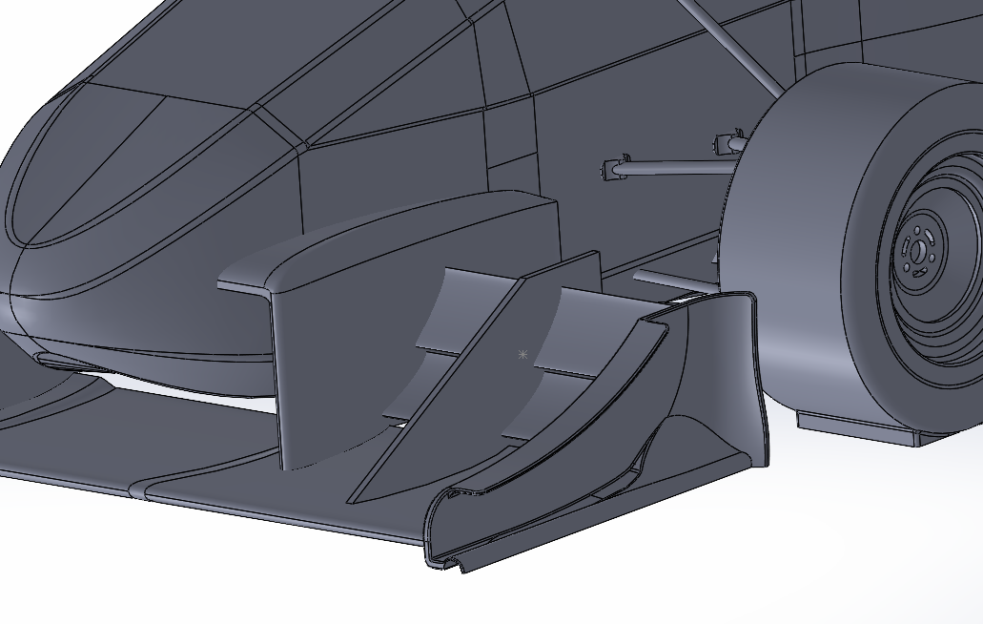 | 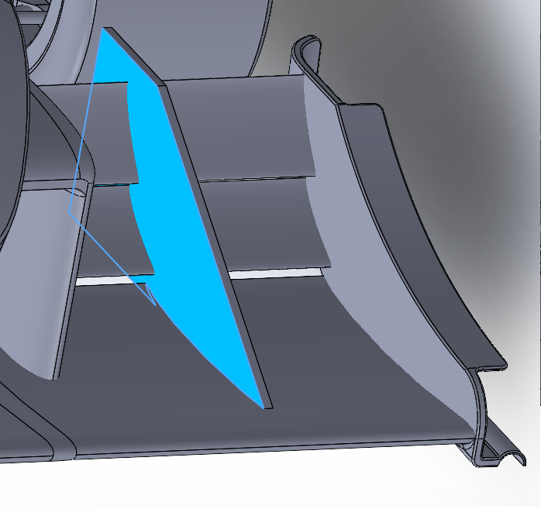 |  | -2.835 |  |  | 0 | -0.12 | -0.08
FWiter006 | Mikołaj Wojnowski | FWiter003 z płaskim głównym profilem |  |  | 2025-10-31 | FWiter003 | In progress | -0.303 | 1.234 | -3.523 | -0.104 | 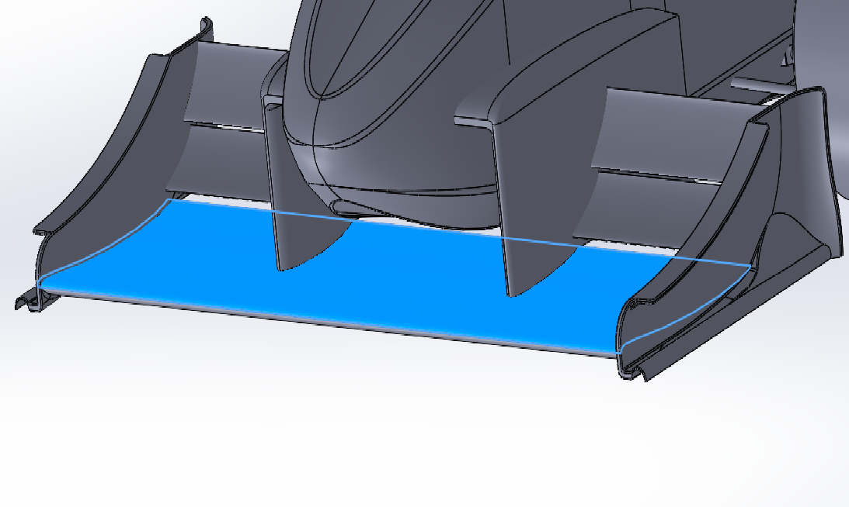 | 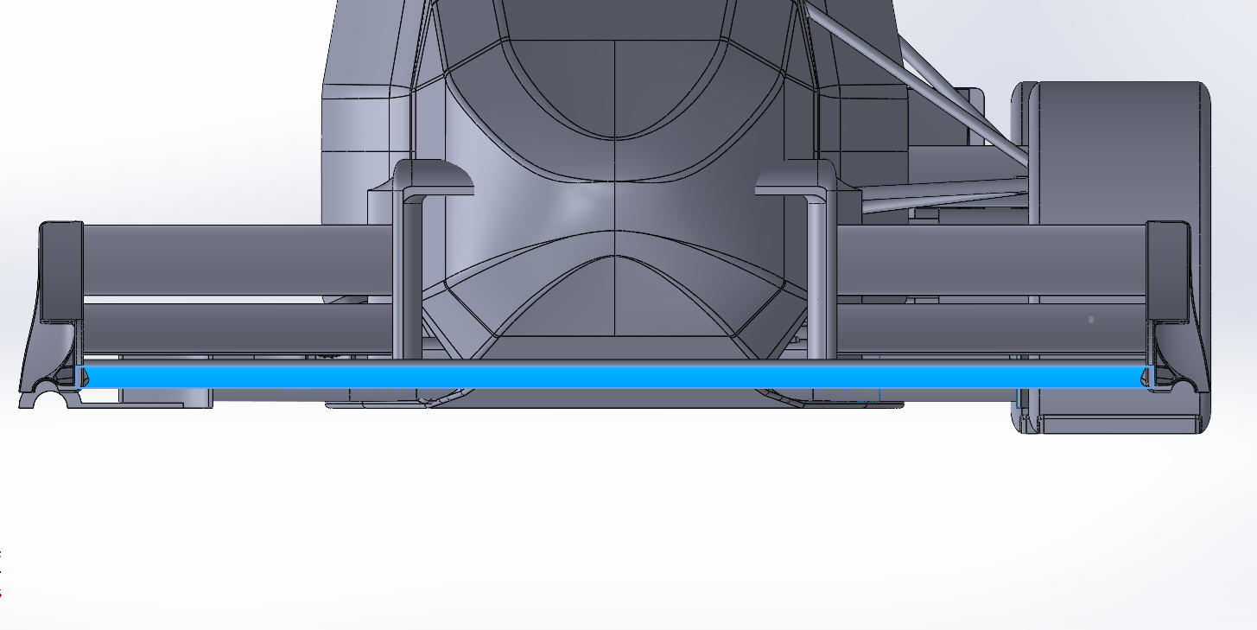 |  | -2.856 |  |  | 0 | -0.13 | -0.09 | jebac disa
FWiter007 | Mikołaj Wojnowski | FWiter003 z nową podłogą i chłodnicami |  |  | 2025-11-01 | FWiter003 | In progress |  |  |  |  |  |  |  | #DIV/0! |  |  | 0 | #DIV/0! | #DIV/0!
FWiter008 | Mikołaj Wojnowski | FWiter005 i FWiter006 połączone |  |  | 2025-11-01 |  | In progress | -0.303 | 1.241 | -3.517 | -0.102 |  |  |  | -2.834 |  |  | 0 | -0.13 | -0.09
FWiter009 | Mikołaj Wojnowski | FWiter007 bez chłodnic |  |  | 2025-11-01 | FWiter007 | In progress |  |  |  |  |  |  |  | #DIV/0! |  |  | 0 | #DIV/0! | #DIV/0!
FWiter010 | Mikołaj Wojnowski | FWiter006 z jednym profilem |  |  | 2025-11-09 | FWiter006 | In progress | -0.111 | 1.218 | -3.427 | 0.106 | 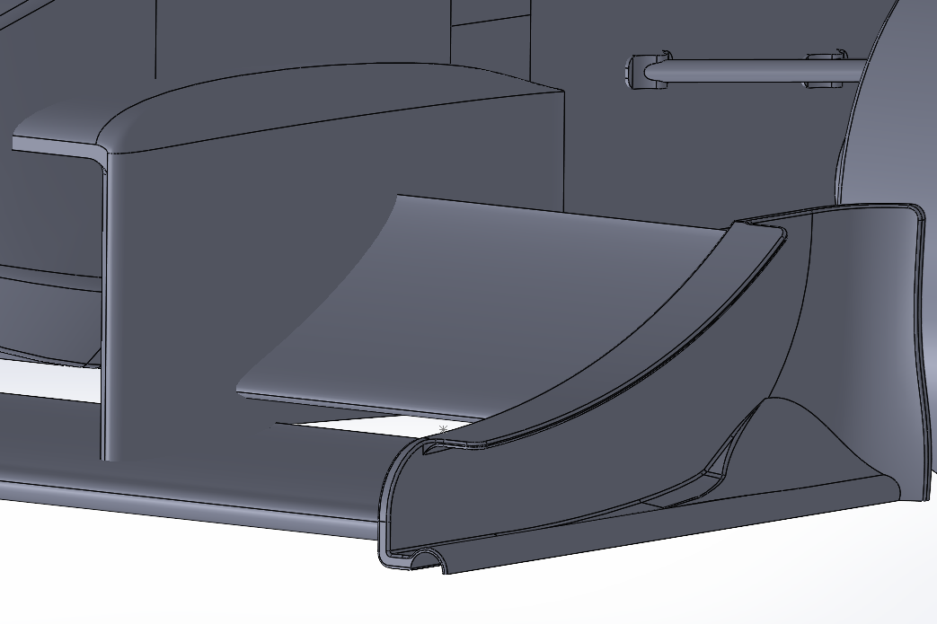 |  |  | -2.813 |  |  | 0 | -0.05 | -0.03
FWiter011 | Mikołaj Wojnowski | FWiter006 z nowym endplate |  |  | 2025-11-18 | FWiter006 | In progress | -0.449 | 1.216 | -3.811 | 0.106 | 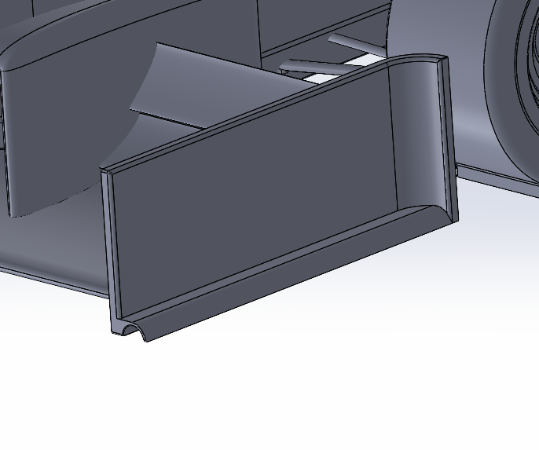 | 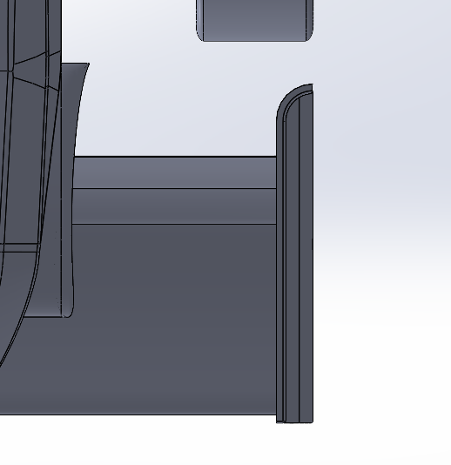 | 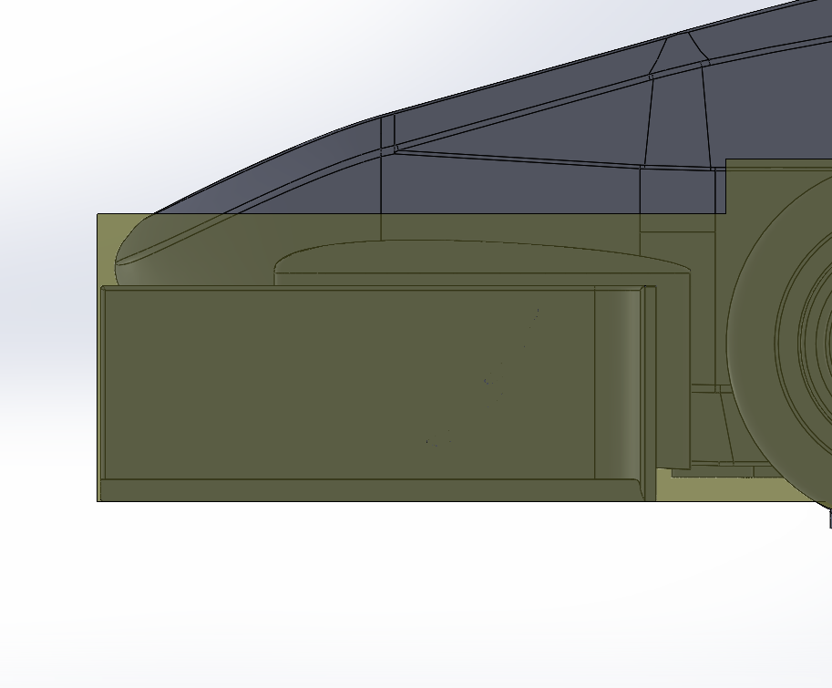 | -3.135 |  |  | 0 | -0.18 | -0.12
FWiter012 | Mikołaj Wojnowski | FWiter011 z wyższym endplate do maksimum regulacji 2027 |  |  | FWiter011 | 2025-11-19 | In progress | -0.441 | 1.219 | 3.700 | 0.104 | 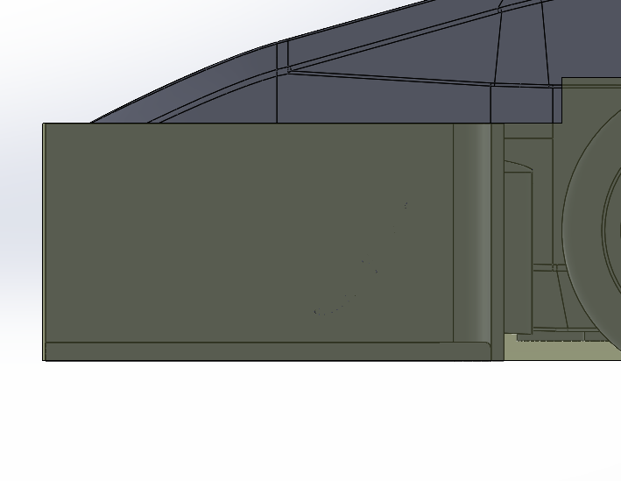 |  |  | 3.035 |  |  | 0 | 0.18 | 0.12
FWiter013 | Mikołaj Wojnowski | FWiter011 z wyższym endplate o 20mm i innym kształtem |  |  | FWiter011 | 2025-11-20 | In progress | -0.438 | 1.212 | 3.721 | 0.095 | 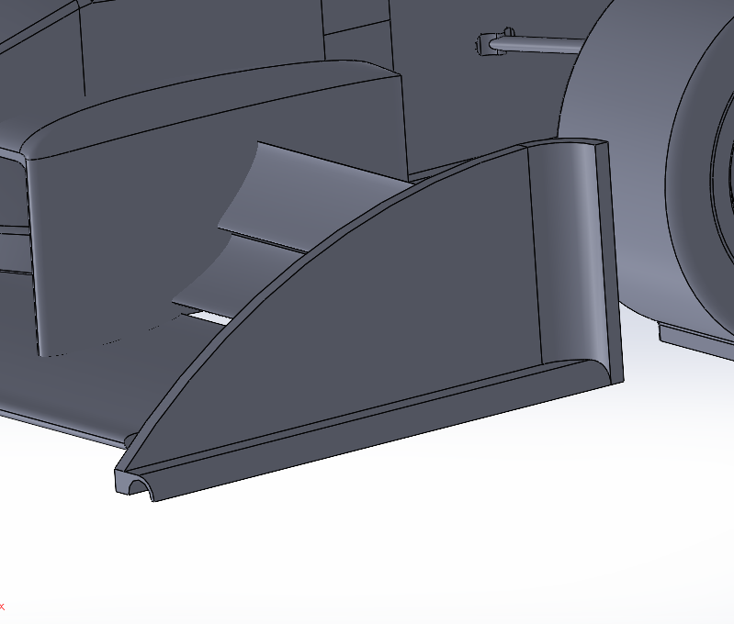 | 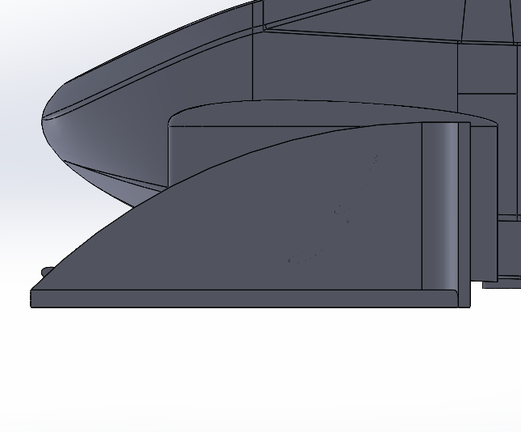 |  | 3.071 |  |  | 0 | 0.18 | 0.12
FWiter014 | Mikołaj Wojnowski | FWiter011 z nowym endplate, ma kształt airfoila |  |  | FWiter011 | 2025-11-23 | In progress | -0.458 | 1.217 | -3.787 | -0.105 | 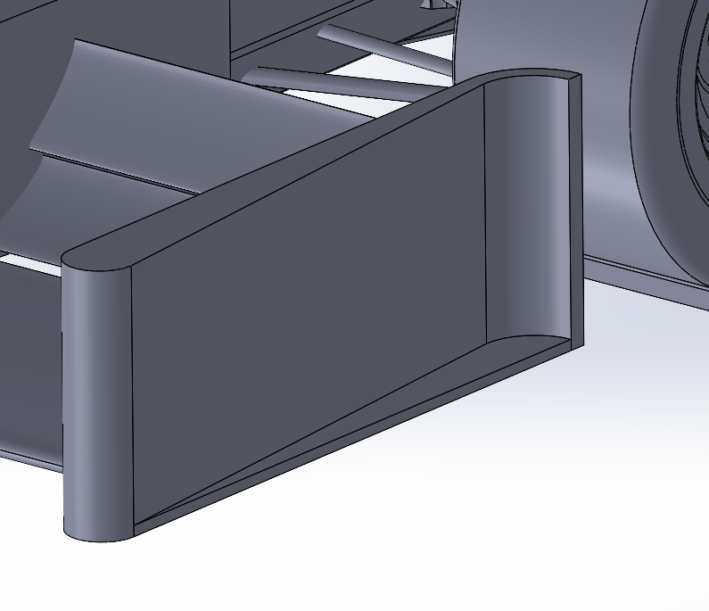 | 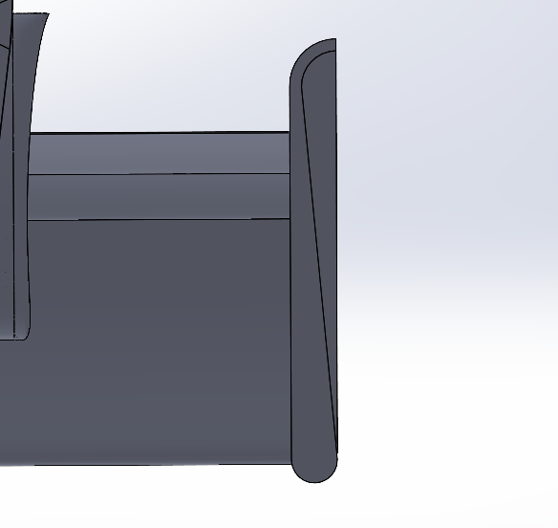 |  | -3.111 |  |  | 0 | -0.18 | -0.12
FWiter015 | Łukasz Frątczak | FWiter011, zmniejszony kąt natarcia o 25 stopni od strony wewnętrznej |  |  | FWiter003 | 2025-11-24 | In progress | -0.176 | 1.225 | 3.573 | 0.099 |  |  |  | 2.917 |  |  | 0 | #VALUE! | #VALUE!
FWiter016 | Mikołaj Wojnowski | FWiter011 z nowym middleplate |  |  | FWiter011 | 2025-11-29 | In progress | -0.482 | 1.209 | 3.764 | 0.104 | 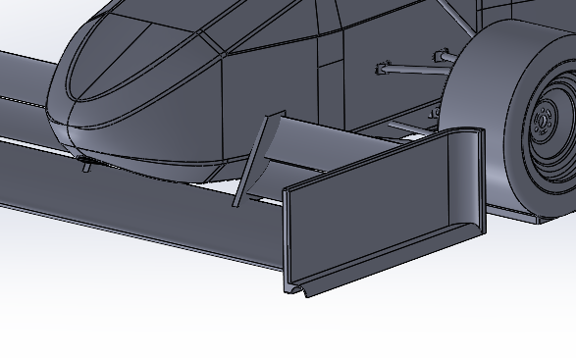 | 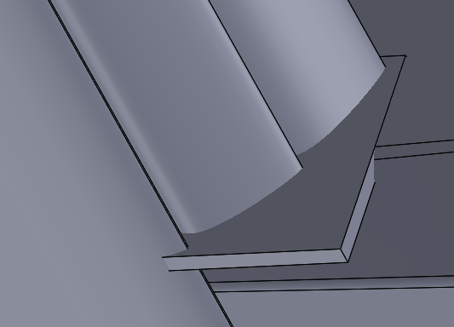 | 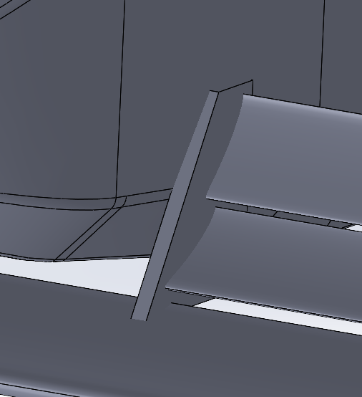 | 3.112 |  |  | 0 | 0.20 | 0.13
FWiter017 | Mikołaj Wojnowski | FWiter011 z dodatkowymi lotkami na endplate |  |  | FWiter011 | 2025-11-29 | In progress | -0.502 | 1.250 | -3.865 | 0.107 | 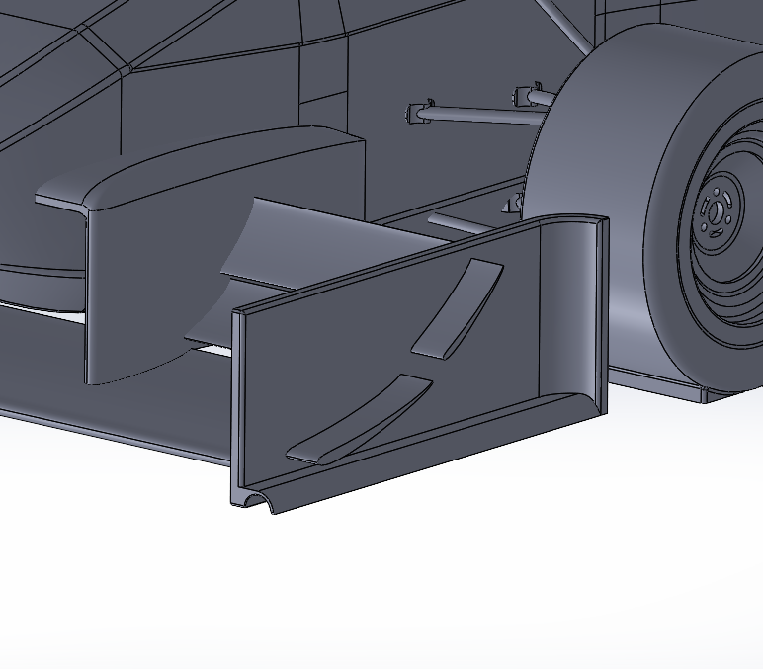 | 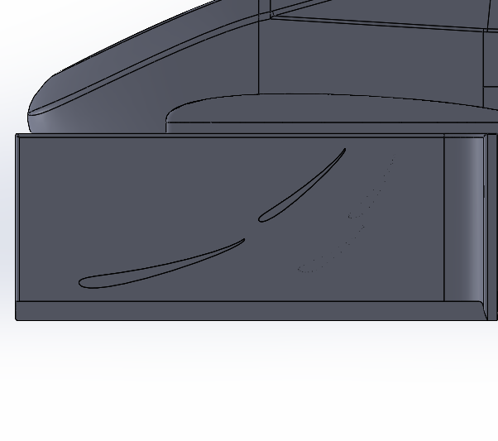 |  | -3.091 |  |  | 0 | -0.20 | -0.13
FWiter018 | Łukasz Frątczak | FWiter011 z nowa wysokością, wąsem oraz profilami po stronie zewnetrznej |  |  | FWiter011 | 2025-12-17 | In progress | -0.104 | 1.220 | 3.415 | 0.100 |  | 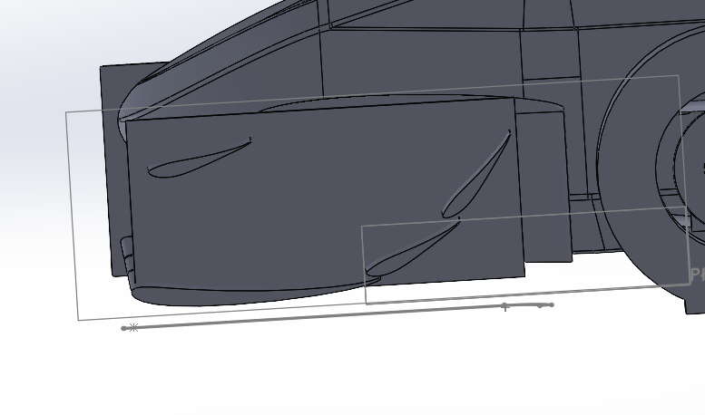 |  | 2.799 |  |  | 0 | #VALUE! | #VALUE!
FWiter019 | Łukasz Frątczak | FWiter018 z lepszymi profilam zewnętrznymi |  |  | FWiter011 | 2025-12-18 | In progress | -0.134 | 1.234 | 3.467 | 0.103 |  |  |  | 2.810 |  |  | 0 | #VALUE! | #VALUE!
FWiter020 | Łukasz Frątczak | FWiter019 z grillem w dzielniku oraz nowym profilem lotniczym |  |  | FWiter011 | 2025-12-20 | In progress | -0.243 | 1.247 | 3.563 | 0.104 |  |  |  | 2.857 |  |  | 0 | #VALUE! | #VALUE!
FWiter021 | Piotr Polus | FWiter011 z lotkami na endplate i dodatkowym, górnym profilem |  |  | 2025-12-26 | FWiter011 | Cancelled |  |  |  |  |  |  |  | #DIV/0! |  |  | 0 | #DIV/0! | #DIV/0!
FWiter022 | Piotr Polus | FWiter021 z łagodniejszym łukiem endplate |  |  | 2026-01-06 | FWiter011 | Cancelled |  |  |  |  |  |  |  | #DIV/0! |  |  | 0 | #DIV/0! | #DIV/0!
FWiter023 | Piotr Polus | FWiter021 z wydłużonym i poszerzonym górnym profilem | Wzniesienie większej ilości powietrza nad oponą, większy docisk z zachowanym w miarę gładkim przepływem dla podłogi | Model ma potencjał, przetestować z profilem głównym na 2027 i nową podłogą | 2026-01-13 | FWiter011 | Done | -0.451 | 1.249 | 3.753 | -0.107 |  |  |  | #VALUE! |  |  | #VALUE! | #VALUE! | #VALUE!
FWiter024 | Łukasz Frątczak | FWiter024 (nowy workflow) |  |  | FWiter011 |  | In progress | -0.376 | 1.239 | 3.716 | -0.111 |  |  |  | 2.999 |  |  |  | #VALUE! | #VALUE!
FWiter024 | Łukasz Frątczak | Koncepcja pod aero 27 wariant 4 + prototyp mocowania nowego od dolu |  |  | FWiter011 | 2026-01-17 | In progress | -0.381 | 1.245 | 3.761 | 0.109 |  |  |  | 3.021 |  |  | 0 | #VALUE! | #VALUE!
FWiter025 | Łukasz Frątczak | Koncpecja pod aero 27 wariant 1 (nowy workflow) |  |  | FWoter011 | 2026-01-27 | In progress | -0.185 | 1.259 | 3.646 | -0.108 |  |  |  | 2.896 |  |  | 0 | 0.08 | 0.05
FWiter026 | Łukasz Frątczak | FWiter025 z lekko wiekszym mp oraz lotkami na ednplate |  |  | FWiter011 | 2026-02-03 | In progress | -0.153 | 1.282 | 3.671 | -0.108 |  |  |  | 2.863 |  |  | 0 | #VALUE! | #VALUE!
FWiter027 | Łukasz Frątczak | FW026 ze zmieniona wiezyczka od dolu ,profilem laminarmym na endplate oraz wiekszym MP w srodkowej czesci |  |  | FWiter011 | 2026-02-07 | In progress | -0.167 | 1.264 | 3.660 | -0.108 |  |  |  | 2.896 |  | 0.5297069 | 534.3616994 | #VALUE! | #VALUE!
FWiter028 | Łukasz Frątczak | FWiter026 z lotkami na ednplate wyzej oraz dodatkowym profilem nad mp |  |  | FWiter011 | 2026-02-08 | In progress | -0.262 | 1.284 | 3.702 | 0.107 |  |  |  | 2.883 |  | 0.5296984 | 540.4850458 | #VALUE! | #VALUE!
FWiter029 | Łukasz Frątczak | FWiter028 z innym umiejscowieniem lotek |  |  | FWiter011 | 2026-02-19 | In progress | -0.231 | 1.278 | 3.666 | 0.107 |  |  |  | 2.869 |  |  | 0 | #VALUE! | #VALUE!
FWiter030 | Łukasz Frątczak | FWiter028+029 |  |  | FWiter011 | 2026-02-19 | In progress | -0.238 | 1.303 | -3.686 | -0.109 |  |  |  | -2.829 |  | 0.5297009 | -538.1516157 | #VALUE! | #VALUE!
FWiter031 | Łukasz Frątczak | FWiter030 z zagieciem na endplacie oraz lzejszym zagieciem |  |  | FWiter011 | 2026-02-19 | In progress | -0.224 | 1.285 | 3.682 | -0.107 |  |  |  | 2.865 |  |  | 0 | #VALUE! | #VALUE!
FWiter032 | Łukasz Frątczak | FWiter031 z wyciagnieciem "rynny" |  |  | FWiter011 | 2026-02-19 | In progress | -0.225 | 1.287 | 3.691 | 0.107 |  |  |  | 2.868 |  |  | 0 | #VALUE! | #VALUE!
FWiter033 | Łukasz Frątczak | FWiter032 z wieksza srednica rynny |  |  | 2026-02-22 | FWiter011 | In progress | -0.236 | 1.281 | -3.666 | -0.110 |  | v |  | -2.862 |  |  | 0 | #VALUE! | #VALUE!
FWiter034 | Łukasz Frątczak | FWiter032 z podniesieniem rynny pod koniec endplate-a |  |  | 2026-02-23 | FWiter011 | In progress | -0.230 | 1.274 | 3.650 | -0.107 |  |  |  | 2.865 |  |  | 0 | #VALUE! | #VALUE!
FWiter035 | Łukasz Frątczak | FWier032 z profilami na lotce przedniej |  |  | 2026-02-24 | FWiter011 | In progress | -0.217 | 1.289 | 3.690 | 0.107 |  |  |  | 2.863 |  |  | 0 | #VALUE! | #VALUE!
FWiter036 | Łukasz Frątczak | FWiter035 bez wygiętego mp |  |  | 2026-02-24 | FWiter011 | In progress | -0.145 | 1.272 | 3.578 | 0.106 |  |  |  | 2.813 |  |  | 0 | #VALUE! | #VALUE!
FWiter037 | Łukasz Frątczak | FWiter035 z wyciagnietymi lotkami |  |  | 2026-02-25 | FWiter011 | In progress | -0.291 | 1.273 | 3.722 | 0.103 |  |  |  | 2.924 |  |  | 0 | #VALUE! | #VALUE!
FWiter038 | Łukasz Frątczak | FWiter037 poprawiony pod wzgledem zapasu endplate-u ( 7mm z dolu i 7 z gory) |  |  | 2026-03-29 | FWiter011 | Done | -0.260 | 1.288 | 3.718 | 0.105 |  |  |  | 2.887 |  |  | 0 | #VALUE! | #VALUE!
FWiter039 | Łukasz Frątczak | FWiter038 z trzema lotkami | zwiekszenie aspect ratio plus dodanie kolejnej lotki zwiekszy Cz |  | 2026-03-31 | Fwiter011 | Done | -0.436 | 1.294 | 3.821 | -0.107 |  |  |  | 2.953 |  |  | 0 | #VALUE! | #VALUE!
FWiter040 | Łukasz Frątczak | FWiter039 z mniejszymi lotkami na endplacie oraz wieksza iloscia VG | zwiekszenie turbulencji przy endplacie w celu zmniejszenia vrtexow przed przednimi kolami oraz uzycie profili z lotek w celu oszczednosci | mniejsze lotki sa gorsze | 2026-04-02 | Fwiter011 | In progress | -0.444 | 1.288 | 3.799 | -0.111 |  |  |  | 2.950 |  |  | 0 | #VALUE! | #VALUE!
FWiter041 | Piotr Polus | Endplate z FWiter022 z przelotem | zmniejszenie ciśnienia pod profilami 2 i 3 przez ujście powietrza na zewnątrz | zły kąt i za mały prześwit wlotu dla przepływu powietrza, słaby docisk | 2026-03-31 | FWiter011 | Done | -0.581 | 1.212 | 3.627 | 0.109 |  |  |  | #VALUE! |  |  | #VALUE! | #VALUE! | #VALUE!
FWiter042 | Łukasz Frątczak | Fwiter039 ale z profilami na endplacie z gornej lotki (nadal mniejsze ale juz o tylko 25%) oraz wieksza ich ilosc oraz trojkatne VGs | to samo co w 040 | minimalnie udalo sie zniwelowac turbulencje przed przednim kolem ale Cz spadl, mozliwe zmiany to zwiekszenie lotek znowu oraz inne polozenie | 2026-04-04 | FWiter011 | In progress | -0.426 | 1.300 | 3.803 | 0.110 |  |  |  | 2.925 |  |  | 0 | #VALUE! | #VALUE!
FWiter043 | Łukasz Frątczak | FWiter039 z wieksza gorna lotka oraz inna geometria na endplate | dalsza walka z vortexami | WOW | 2026-02-09 | FWiter011 | In progress | -0.480 | 1.308 | 3.866 | 0.110 |  |  |  | 2.956 |  |  | 0 | #VALUE! | #VALUE!
FWiter044 | Piotr Polus | Test skrzydła z iter023 z nowym pakietem | baseline dla nowych wersji |  | 2025-05-06 | FWiter023 | Done | -0.643 | 1.245 | 3.792 | -0.108 |  |  |  | 3.046 |  |  | 0 | 0.26 | 0.17
FWiter045 | Piotr Polus | Skrzydło FWiter023 na pierwszej wersji nowego mocowania | Sprawdzenie przepływu wokół kratownicy |  | 2026-05-16 | FWiter044 | Done | -0.687 | 1.233 | 3.665 | -0.112 |  |  |  | #VALUE! |  |  | #VALUE! | #VALUE! | #VALUE!
FWiter046 | Łukasz Frątczak | FWiter043 z Prototypem/ placeholder na mocowanie z boku |  | skurwysynstwo nie chce sie liczyc w cfd |  |  | Cancelled |  |  |  |  |  |  |  | #DIV/0! |  |  | 0 | #DIV/0! | #DIV/0!
FWiter047 | Mikołaj Wojnowski | FWiter043 z nowym RW i UT |  | cwel | 2026-04-15 | FWiter043 / Baseline 2 | In progress | -0.684 | 1.282 | -3.758 | 0.113 |  |  |  | -2.932 |  |  | 0 | -0.28 | -0.18
FWiter048 | Piotr Polus | Nowy główny profil na 27 | Voidboxy inspirowane przeciekami o regulacjach na '27 | wyniki nie są złe ale nie było mocowania więc to oszustwo |  | FWiter045 | Done | -0.695 | 1.251 | 3.782 | 0.109 |  |  |  | #VALUE! |  |  | #VALUE!
FWiter049 | Łukasz Frątczak | FWiter043 z wyciecien w endplate oraz stala geometria MP | lepsza efektywnosc w zakretach |  | 2026-04-25 |  | Done | -0.310 | 1.279 | 3.573 | 0.109 |  |  |  | #VALUE! |  |  | #VALUE!
FWiter050 | Piotr Polus | Stara symulka z marca: stary profil główny i mocowanie, nowa podłoga, endplate i lotki z FWiter022 | eksperymenty z lotkami | Lepszy Cz niż w iter023 oznacza, że używane przeze mnie dotychczas dodatkowe profile zmniejszają efektywność profili 1 i 2 | 2026-03-08 | FWiter022 | Done | -0.689 | 1.212 | 3.795 | -0.108 |  |  |  | #VALUE! |  |  | #VALUE!
FWiter051 | Piotr Polus | Skręcone profile 1 i 2, o 15° mniejszy kąt natarcia nad voidami, usunięte dodatkowe profile | Voidy pod głównym profilem wraz z profilami 1 i 2 o mniejszym kącie natarcia mają powodować mniejsze wzbijanie powietrza, przepuszczając go więcej na podłogę | Mimo zmniejszenia kąta profili docisk jest większy, więc możliwe że zmiana spełnia swój cel | 2026-08-26 | FWiter048 | Done | -0.671 | 1.321 | 3.806 | -0.113 |  |  |  | #VALUE! |  |  | #VALUE!
FWiter052 | Łukasz Frątczak | Wywrwanie spod zawiechy najwieksze jak sie da oraz skosne skrzydlo |  | slabe | 2026-05-10 |  | In progress | -0.505 | 1.198 | 3.328 | -0.110 |  |  |  | #REF! |  |  | #REF!
FWiter054 | Mikołaj Wojnowski | Nowy koncept endplate | Lepszy przepływ powietrza w zakręcie, seksowniejszy endplate zgodnie z zaleceniem rabina | Kiepski przepływ, ten pomysł tak jak i FWiter013 nie są dobre przynajmniej w symulacjach na wprost | 2026-05-18 |  | In progress |  |  |  |  |  |  |  | #DIV/0! |  |  | 0
FWiter055 | Mikołaj Wojnowski | Nowy koncept endplate | Lepszy przepływ powietrza w zakręcie, seksowniejszy endplate zgodnie z zaleceniem rabina |  |  |  | In progress |  |  |  |  |  |  |  | #DIV/0! |  |  | 0
FWiter056 | Piotr Polus | Nowy, wygładzony profil główny z profilami 1 i 2 z 051 | Wytrzymalsza, lepsza aerodynamicznie, wykonawczo (i wizualnie) geometria |  |  |  | In progress |  |  |  |  |  |  |  | #DIV/0! |  |  | 0
FWiter057 | Piotr Polus | Wygładzone załamania profili 1 i 2 z 048 i nowy profil główny | Porównanie profili 1 i 2 z 048 i 051 na nowym profilu głównym |  |  |  | In progress |  |  |  |  |  |  |  | #DIV/0! |  |  | 0
FWiter058 | Przemek Iwan | Testowanie nowej koncepcji FW, do testów przepływu pod nim i działaniem kaskady | Skrzydło zajebane od green team bedzie dzialac, na dole regulaminowa dziura i podwojne lotki |  |  |  | In progress |  |  |  |  |  |  |  | #DIV/0! |  |  | 0
FWiter059 | Przemek Iwan | Poprzednia koncepcja tylko z dodatkowa lotka wczesniej | Dodana kolejna lotka wyjebie powietrze ponad koło = mniejszy opor w wiekszy docisk, plus jest dosyc wysoko wiec nie powinno afektowac az tak dzialania skrzydla |  |  |  | In progress |  |  |  |  |  |  |  | #DIV/0! |  |  | 0
FWiter060 | Olek Wasiluk | REDESIGN na profilu głównym z poprzednich iteracji, optymalizacja layoutu w oparciu o symulki 2D |  |  |  |  | In progress |  |  |  |  |  |  |  | #DIV/0! |  |  | 0
FWiter061 |  |  |  |  |  |  | In progress |  |  |  |  |  |  |  | #DIV/0! |  |  | 0
FWiter062 |  |  |  |  |  |  | In progress |  |  |  |  |  |  |  | #DIV/0! |  |  | 0
FWiter063 |  |  |  |  |  |  | In progress |  |  |  |  |  |  |  | #DIV/0! |  |  | 0
FWiter064 |  |  |  |  |  |  | In progress |  |  |  |  |  |  |  | #DIV/0! |  |  | 0
FWiter065 |  |  |  |  |  |  | In progress |  |  |  |  |  |  |  | #DIV/0! |  |  | 0
FWiter066 |  |  |  |  |  |  | In progress |  |  |  |  |  |  |  | #DIV/0! |  |  | 0
FWiter067 |  | 67 |  |  | 67 | 67 | In progress | 67 | 67 | 67 | 67 | 67 | 67 | 67 | 67 | 67 | 67 | 1237280.625 | 67.00 | 67.00 | 67 | 67 | 67 | 67 | 67 | 67 | 67 | 67
 |  |  |  |  |  |  | In progress |  |  |  |  |  |  |  | #DIV/0! |  |  | 0
 |  |  |  |  |  |  | In progress |  |  |  |  |  |  |  | #DIV/0! |  |  | 0
 |  |  |  |  |  |  | In progress |  |  |  |  |  |  |  | #DIV/0! |  |  | 0
 |  |  |  |  |  |  | In progress |  |  |  |  |  |  |  | #DIV/0! |  |  | 0
 |  |  |  |  |  |  |  |  |  |  |  |  |  |  | #DIV/0! |  |  | 0
 |  |  |  |  |  |  |  |  |  |  |  |  |  |  | #DIV/0! |  |  | 0
 |  |  |  |  |  |  |  |  |  |  |  |  |  |  | #DIV/0! |  |  | 0
 |  |  |  |  |  |  |  |  |  |  |  |  |  |  | #DIV/0! |  |  | 0
 |  |  |  |  |  |  |  |  |  |  |  |  |  |  | #DIV/0! |  |  | 0
 |  |  |  |  |  |  |  |  |  |  |  |  |  |  | #DIV/0! |  |  | 0
 |  |  |  |  |  |  |  |  |  |  |  |  |  |  | #DIV/0! |  |  | 0
 |  |  |  |  |  |  |  |  |  |  |  |  |  |  | #DIV/0! |  |  | 0
 |  |  |  |  |  |  |  |  |  |  |  |  |  |  | #DIV/0! |  |  | 0
 |  |  |  |  |  |  |  |  |  |  |  |  |  |  | #DIV/0! |  |  | 0
 |  |  |  |  |  |  |  |  |  |  |  |  |  |  | #DIV/0! |  |  | 0
 |  |  |  |  |  |  |  |  |  |  |  |  |  |  | #DIV/0! |  |  | 0
 |  |  |  |  |  |  |  |  |  |  |  |  |  |  | #DIV/0! |  |  | 0
 |  |  |  |  |  |  |  |  |  |  |  |  |  |  | #DIV/0! |  |  | 0
 |  |  |  |  |  |  |  |  |  |  |  |  |  |  | #DIV/0!
 |  |  |  |  |  |  |  |  |  |  |  |  |  |  | #DIV/0!
 |  |  |  |  |  |  |  |  |  |  |  |  |  |  | #DIV/0!

